graphique & tableau B2.f
Département de l'instruction publique, de la culture et du sport
Repères et indicateurs statistiques

B2.f Composition sociale de la population scolaire, selon l'école et le type d'école, 2016
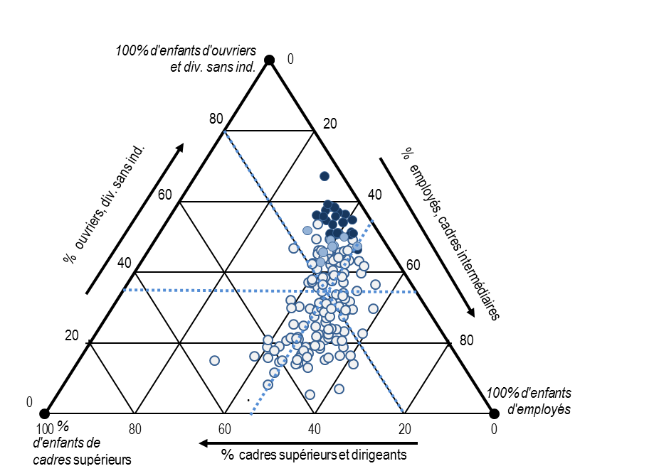

N.B. Chaque école est représentée par un point. La moyenne cantonale des écoles correspond à l’intersection des lignes pointillées bleues.
Lecture : le pourcentage d’élèves dont les parents sont employés se lit sur l’axe de droite et de haut en bas (de 0 à 100%) ; le pourcentage d’élèves dont les parents sont cadres supérieurs se lit sur l’axe du bas et de droite à gauche (de 0 à 100%) ; le pourcentage d’élèves dont les parents sont ouvriers se lit sur l’axe de gauche et de bas en haut (de 0 à 100%). Plus la part d'élèves d'une catégorie sociale donnée est élevée, plus l'établissement est proche du sommet correspondant (100%).
Source : SRED/nBDS, état au 31.12.

 | Proportion d'enfants de…
 | Cadres supérieurs et dirigeants | Employés, cadres interméd. | Ouvriers, divers sans ind.
Ecoles en REP à la rentrée 2017
Cayla | 10% | 40% | 51%
Cité-Jonction | 11% | 32% | 56%
Hugo-de-Senger | 5% | 39% | 56%
Pâquis-Centre | 10% | 35% | 55%
Promenades | 6% | 43% | 51%
Val-d'Arve | 7% | 39% | 54%
Palettes | 9% | 37% | 54%
Golette | 7% | 34% | 59%
Gros-Chêne | 4% | 41% | 55%
Tattes | 4% | 29% | 67%
Avanchet-Salève | 7% | 43% | 51%
Avanchet-Jura | 6% | 43% | 51%
Balexert | 6% | 37% | 57%
Châtelaine | 11% | 38% | 51%
Libellules | 9% | 40% | 51%
Lignon CM | 9% | 34% | 57%
Lignon CE | 6% | 35% | 58%
Vernier-Place | 9% | 40% | 51%
Poussy | 7% | 33% | 59%
Ranches CE | 10% | 34% | 56%
Ranches-Village CE | 7% | 46% | 46%
Ranches CM | 7% | 37% | 56%
Ecoles proches du REP à la rentrée 2017
De-Châteaubriand | 16% | 33% | 52%
Faller | 15% | 39% | 46%
Jardins-du-Rhône | 8% | 42% | 50%
De-Montfalcon | 17% | 40% | 43%
Bachet-de-Pesay | 7% | 46% | 47%
Boudines | 12% | 41% | 48%
De-Livron | 12% | 39% | 49%
Bosson UCE | 12% | 39% | 49%
Ecoles hors du REP à la rentrée 2017
Allières | 23% | 47% | 29%
Allobroges | 13% | 44% | 44%
Beaulieu | 22% | 41% | 37%
De-Budé | 29% | 39% | 32%
Carl-Vogt | 30% | 45% | 25%
Charles-Giron | 26% | 51% | 23%
Charmilles | 13% | 47% | 40%
Contamines | 35% | 50% | 15%
Crêts | 24% | 50% | 26%
Crêts-de-Champel | 41% | 40% | 19%
Cropettes CM | 16% | 52% | 32%
Cropettes CE | 11% | 46% | 43%
De Chandieu | 24% | 46% | 30%
Devin-du-Village | 27% | 52% | 21%
Eaux-Vives | 14% | 40% | 46%
Europe | 15% | 43% | 42%
Ferdinand-Hodler | 34% | 49% | 17%
Franchises | 8% | 45% | 47%
Central | 15% | 41% | 44%
Poterie | 17% | 45% | 38%
Grottes | 13% | 47% | 40%
Le-Corbusier | 33% | 46% | 22%
Genêts | 30% | 52% | 19%
Ouches | 11% | 45% | 44%
Liotard | 13% | 44% | 43%
Mail | 19% | 40% | 41%
Micheli-du-Crest | 18% | 48% | 34%
Montchoisy | 26% | 52% | 21%
Necker | 11% | 43% | 45%
Peschier | 33% | 46% | 21%
Plantaporrêts | 21% | 32% | 47%
Pré-Picot | 36% | 43% | 21%
De-Roches | 26% | 52% | 23%
Roseraie | 12% | 43% | 45%
Saint-Antoine | 32% | 49% | 19%
Saint-Jean | 28% | 50% | 23%
Sécheron | 18% | 43% | 39%
Seujet | 21% | 43% | 36%
Trembley CM | 15% | 48% | 37%
Trembley CE | 16% | 38% | 46%
XXXI-Decembre | 26% | 44% | 30%
Vieusseux | 11% | 43% | 46%
Vollandes | 23% | 40% | 37%
Zurich | 19% | 43% | 39%
Aire-la-Ville | 24% | 62% | 14%
Anières | 26% | 46% | 28%
Avully | 12% | 58% | 30%
Athenaz | 34% | 47% | 19%
Compesières | 26% | 58% | 17%
Bellevue | 22% | 55% | 23%
Luchepelet | 23% | 53% | 24%
Robert-Hainard | 29% | 50% | 22%
Lully | 25% | 55% | 21%
Jacques-Dalphin | 33% | 50% | 17%
Pervenches | 19% | 38% | 43%
Tambourine | 20% | 53% | 28%
Vigne-Rouge | 21% | 44% | 35%
Cartigny | 35% | 44% | 21%
Céligny | 24% | 52% | 24%
Chancy | 18% | 53% | 29%
Belvédère | 25% | 46% | 29%
Chêne-Bougeries | 15% | 36% | 49%
Conches | 45% | 39% | 16%
Gradelle | 40% | 39% | 21%
De-La-Montagne | 17% | 38% | 45%
Place-Favre | 10% | 51% | 40%
Floraire | 16% | 40% | 44%
De-Haller | 16% | 44% | 41%
Petit-Senn | 8% | 48% | 43%
Choulex | 24% | 57% | 19%
Collex-Bossy | 30% | 55% | 15%
Collonge CE | 35% | 49% | 16%
Collonge CM | 40% | 45% | 15%
Vésenaz | 42% | 42% | 16%
Cologny | 38% | 56% | 5%
Confignon | 37% | 49% | 14%
Cressy | 20% | 48% | 31%
Corsier | 40% | 45% | 15%
Dardagny | 17% | 54% | 29%
Plaine | 22% | 46% | 32%
Genthod | 35% | 52% | 13%
Gy | 29% | 55% | 16%
Hermance | 31% | 62% | 7%
Jussy | 38% | 43% | 19%
Laconnex | 29% | 52% | 19%
Caroline | 7% | 44% | 49%
Cérésole | 22% | 41% | 37%
En-Sauvy | 24% | 49% | 27%
Morgines | 8% | 55% | 36%
Petit-Lancy | 19% | 50% | 30%
Tivoli | 16% | 45% | 39%
Meinier | 24% | 60% | 17%
Bellavista | 14% | 43% | 43%
Champs-Fréchets | 16% | 49% | 34%
Cointrin | 13% | 52% | 35%
Meyrin-Monthoux | 18% | 52% | 29%
Meyrin-Village | 14% | 47% | 39%
Belle-Cour | 37% | 49% | 14%
Bosson | 12% | 40% | 47%
Onex-Parc | 10% | 44% | 46%
Racettes | 9% | 44% | 46%
Onex-Village | 43% | 45% | 12%
Perly-Certoux | 17% | 51% | 33%
Champ-Joly CE | 23% | 47% | 30%
Pré-du-Camp | 18% | 59% | 23%
Champ-Joly CM | 23% | 48% | 29%
Le Sapay | 23% | 45% | 31%
Pregny-Fontaine | 33% | 49% | 18%
Pregny-Valérie | 40% | 42% | 18%
Presinge | 55% | 30% | 15%
Puplinge | 25% | 51% | 24%
Russin | 15% | 38% | 46%
Gd-Saconnex-Place | 28% | 42% | 30%
Pommier | 23% | 50% | 28%
Tour | 27% | 48% | 25%
Gd-Saconnex-Village | 22% | 41% | 38%
Satigny-Village | 23% | 56% | 21%
Satigny-Mairie | 30% | 50% | 19%
Soral | 30% | 40% | 30%
Adrien-Jeandin | 8% | 50% | 42%
Bois-des-Arts | 12% | 46% | 42%
Marcelly | 13% | 43% | 44%
Pont-Bochet | 20% | 44% | 37%
Troinex | 34% | 50% | 16%
Vandoeuvres | 36% | 49% | 15%
Aire | 17% | 50% | 33%
Bourquin | 13% | 34% | 54%
Bon-Séjour | 32% | 43% | 25%
Ami-Argand | 22% | 47% | 31%
Lachenal | 19% | 38% | 42%
Montfleury | 21% | 49% | 30%
Bois-Gourmand | 46% | 46% | 8%
Pinchat | 33% | 45% | 21%
Ensemble des écoles | 20% | 45% | 35%
Source : SRED/nBDS |  |  |  | date de mise à jour : novembre 2017
© Service de la recherche en éducation (SRED)

